采购计划明细表
2026年“C”项目景墙、屋顶廊架清单及报价表
序号 | 材料名称* | 规格型号 | 单位 | 数量* | 全费用单价限价（元） | 合计 | 供应单位所报价格（元） | 合计 | 相关图纸 | 备注说明
1 | 一楼中庭景观墙A | 1.安装（含预埋件）由供应单位负责指导； 2.深化设计含效果图、模型，深化不得改变初步设计施工图的样式、材质、尺寸规格。 4.材料样品应在合同签订10天内提供，否则因材料未及时提供追究合同延期的违约责任； 5.设计、材料、施工。 6.投标人提供初步设计施工图 | m | 7.75 | 7500.00 | 58125.00 |  |  |  | 材料需提供出厂检测报告、合格证、材质项目抽检复检报告（检测费供应商承担）。
2 | 屋顶花架背景墙详图A | 1.安装（含预埋件）由供应单位负责指导； 2.深化设计含效果图、模型，深化不得改变初步设计施工图的样式、材质、尺寸规格。 4.材料样品应在合同签订10天内提供，否则因材料未及时提供追究合同延期的违约责任； 5.设计、材料、施工。 6.投标人提供初步设计施工图 | m | 4.00 | 6200.00 | 24800.00 |  |  | 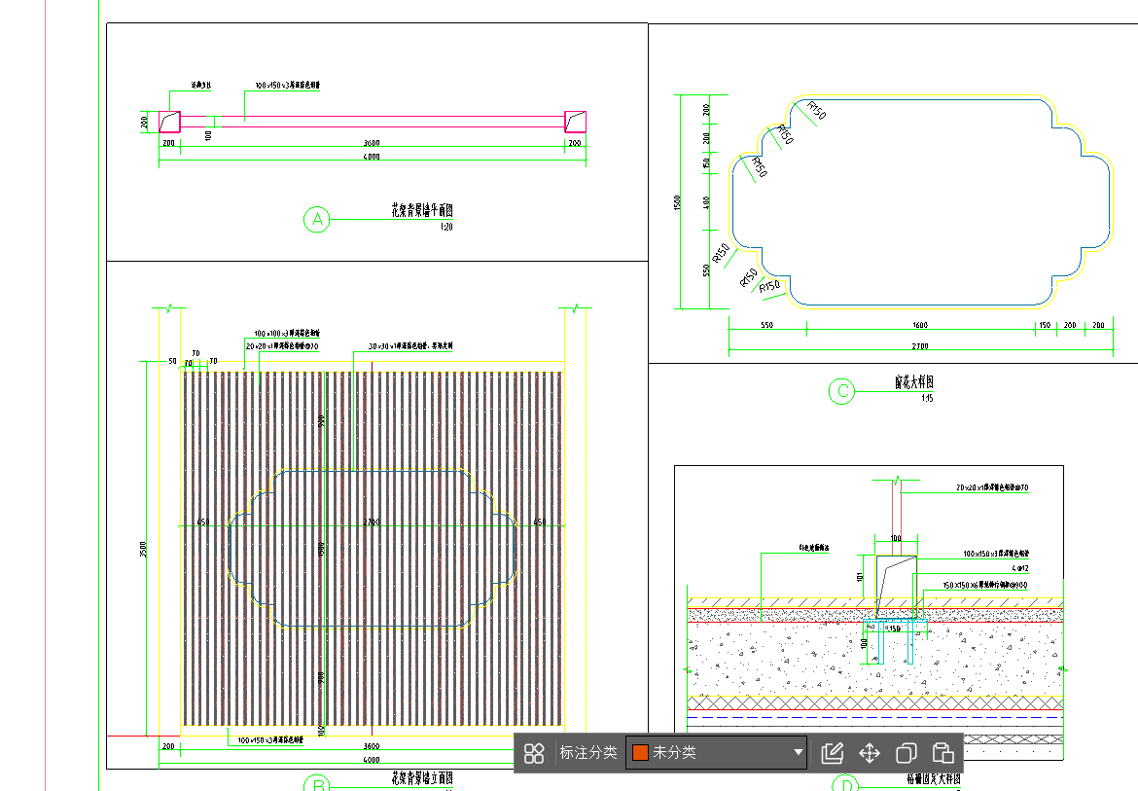 | 材料需提供出厂检测报告、合格证、材质项目抽检复检报告（检测费供应商承担）。
3 | 屋顶景桥栏杆 | 1.安装（含预埋件）由供应单位负责指导； 2.深化设计含效果图、模型，深化不得改变初步设计施工图的样式、材质、尺寸规格。 4.材料样品应在合同签订10天内提供，否则因材料未及时提供追究合同延期的违约责任； 5.设计、材料、施工。 6.投标人提供初步设计施工图 | m | 7.40 | 1000.00 | 7400.00 |  |  | 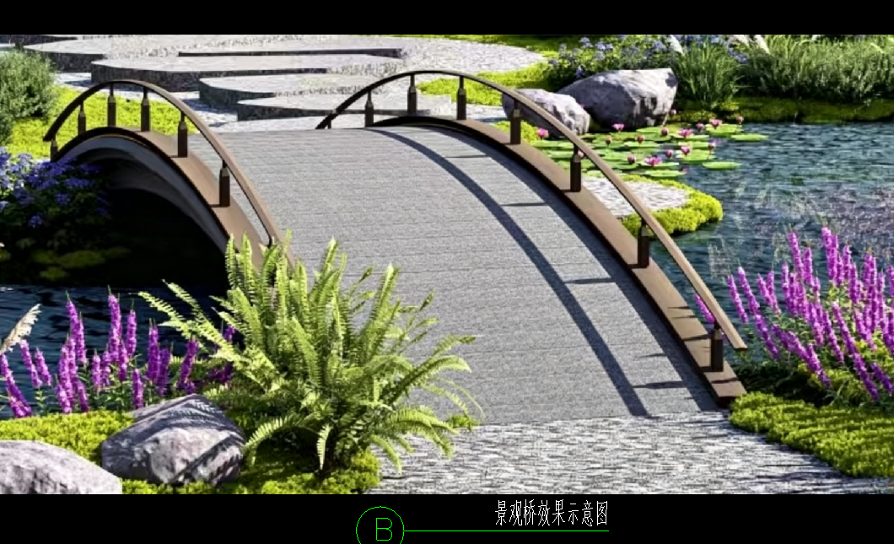 | 材料需提供出厂检测报告、合格证、材质项目抽检复检报告（检测费供应商承担）。
4 | 屋顶格栅月洞门做法详图 | 1.安装（含预埋件）由供应单位负责指导； 2.深化设计含效果图、模型，深化不得改变初步设计施工图的样式、材质、尺寸规格。 4.材料样品应在合同签订10天内提供，否则因材料未及时提供追究合同延期的违约责任； 5.设计、材料、施工。 6.投标人提供初步设计施工图 | m | 7.50 | 7500.00 | 56250.00 |  |  | 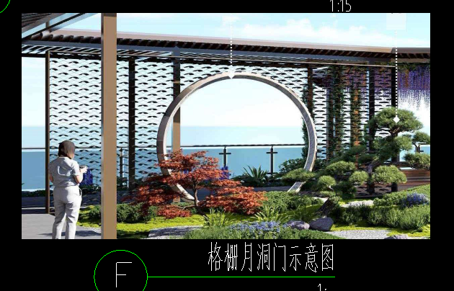 | 材料需提供出厂检测报告、合格证、材质项目抽检复检报告（检测费供应商承担）。
5 | 屋顶过廊顶平面图 | 1.屋顶格栅月洞门做法详图（组织外边线为界，投影面积，不含外挑部分） 2.安装（含预埋件）由供应单位负责指导； 3.深化设计含效果图、模型，深化不得改变初步设计施工图的样式、材质、尺寸规格；屋顶过廊需深化为“水链排水系统”。 4.材料样品应在合同签订10天内提供，否则因材料未及时提供追究合同延期的违约责任； 5.设计、材料、施工。 6.投标人提供初步设计施工图 | m2 | 300.00 | 1450.00 | 435000.00 |  |  | 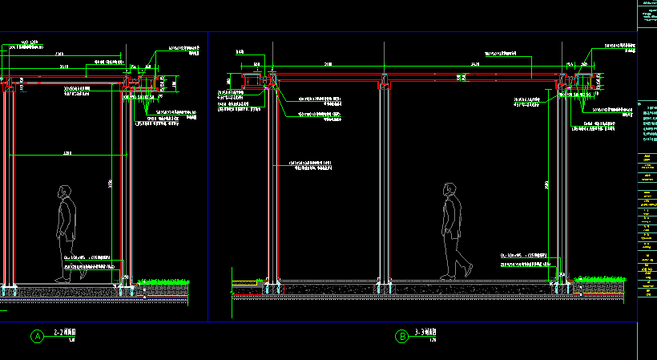 | 材料需提供出厂检测报告、合格证、材质项目抽检复检报告（检测费供应商承担）。
6 | 入口：LOGO字体 | 1.安装（含预埋件）由供应单位负责指导； 2.深化设计含效果图、模型，深化不得改变初步设计施工图的样式、材质、尺寸规格。 4.材料样品应在合同签订10天内提供，否则因材料未及时提供追究合同延期的违约责任； 5.设计、材料、施工。 6.投标人提供初步设计施工图 | 项 | 1.00 | 6000.00 | 6000.00 |  |  | 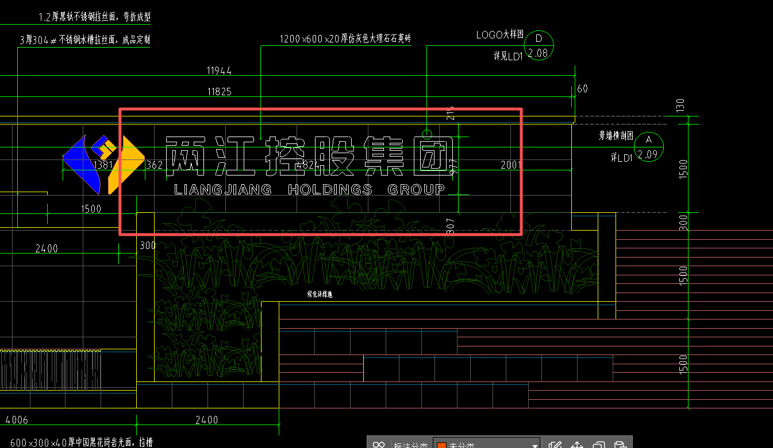 | 材料需提供出厂检测报告、合格证、材质项目抽检复检报告（检测费供应商承担）。
合计 |  |  |  |  |  | 587575 |  |  |  | 税率：
注：1.本次采用全费用单价报价形式，最高限价为587575.00元，施工单位所报价高于最高限价的为无效报价，采购人不予接受。同时在工程量清单中公布最高费用单价限价，施工单位的全费用单价限价，施工单位的全费用单价也不得超过最高全费用单价限价，否则，采购人将予以拒绝。 2.供应商应具备二次深化设计能力，中选单位须于中选后5天内完成符合业主方要求的二次深化设计并提交业主方审核。 3.开具的发票为增值税专票（13%或6%或3%或1%税率）。
 |  |  |  | 报价单位：（盖章）
 |  |  |  | 委托代理人及电话：
 |  |  |  | 时间：

